【申請時④】誓約書
申請に必要な書類④（必須）
様式第１号の２（第３条関係）
誓 約 書

 | 暴力団排除条例（平成22年兵庫県条例第35号。以下「条例」という。）を遵守し、暴力団排除に協力するため、下記のとおり誓約します。

 | なお、誓約事項に関し、県が行う一切の措置に異議なく同意します。

記

1 | 条例第２条第１号に規定する暴力団又は同条第３号に規定する暴力団員に該当しないこと。

2 | 暴力団排除条例施行規則（平成23年兵庫県公安委員会規則第２号）第２条各号に掲げる者に該当しないこと。

3 | 間接補助事業を行う場合にあっては、上記１又は２に該当する者に対して間接補助金を交付しないこと。また、業務の一部を第三者に行わせようとする場合にあっては、上記１又は２に該当する者をその受託者としないこと。

4 | 知事が、上記１及び２を確認するため、必要な事項を兵庫県警察本部長に照会すること、及び当該照会に係る回答の内容を他の補助事業における暴力団等を排除するための措置を講ずるために利用し、又は兵庫県公営企業管理者及び兵庫県病院事業管理者に提供することについて、異議を述べないこと。

令和 年 月 日 | 令和 年 月 日 |  |  | ※色つきセルへの入力をお願いします。
自動入力されている住所・団体名・代表者職氏名に誤りがないか確認。
兵 庫 県 知 事
齋 藤 元 彦 様
 |  | 住所 | 0
 |  | 団体名 | 0
 |  | 代表者名 | 0
 |  | 電話 | 0
 |  | 電子メール | 0

【申請時⑤】受診勧奨書
申請に必要な書類⑤（必須）
保健所が発行する「受診勧奨書」のコピー
を提出して下さい。
（参考）

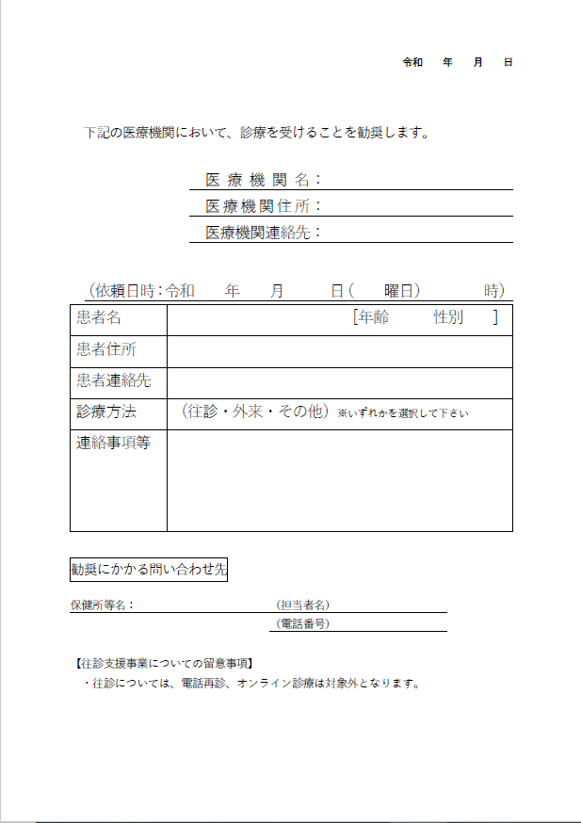

【申請時⑥(必要に応じて)】委任状（要押印）
申請に必要な書類⑥（必要に応じて提出）

 |  |  |  |  |  | ← 「①申請者基本情報」で記載した補助金振込口座について、口座名義人が法人代表者と異なる場合は提出してください。
委 任 状

新型コロナウイルス感染症にかかる自宅療養者等に対する往診支援事業補助金の受領に関する一切の権限を下記の者に委任したことを届けます。

記

受任者 | 住所 |  |  |  |  | ← 手入力。
 | 氏名

 |  |  |  | 0
兵庫県知事 齋藤 元彦 様

基本情報シートから転記。内容を確認の上、代表者印を押印してください。
 |  | 住所 | 0
 |  | 団体名 | 0
 |  | 代表者氏名 | 0 |  | 印 | ← 代表者印を押印してください。

